Rappel
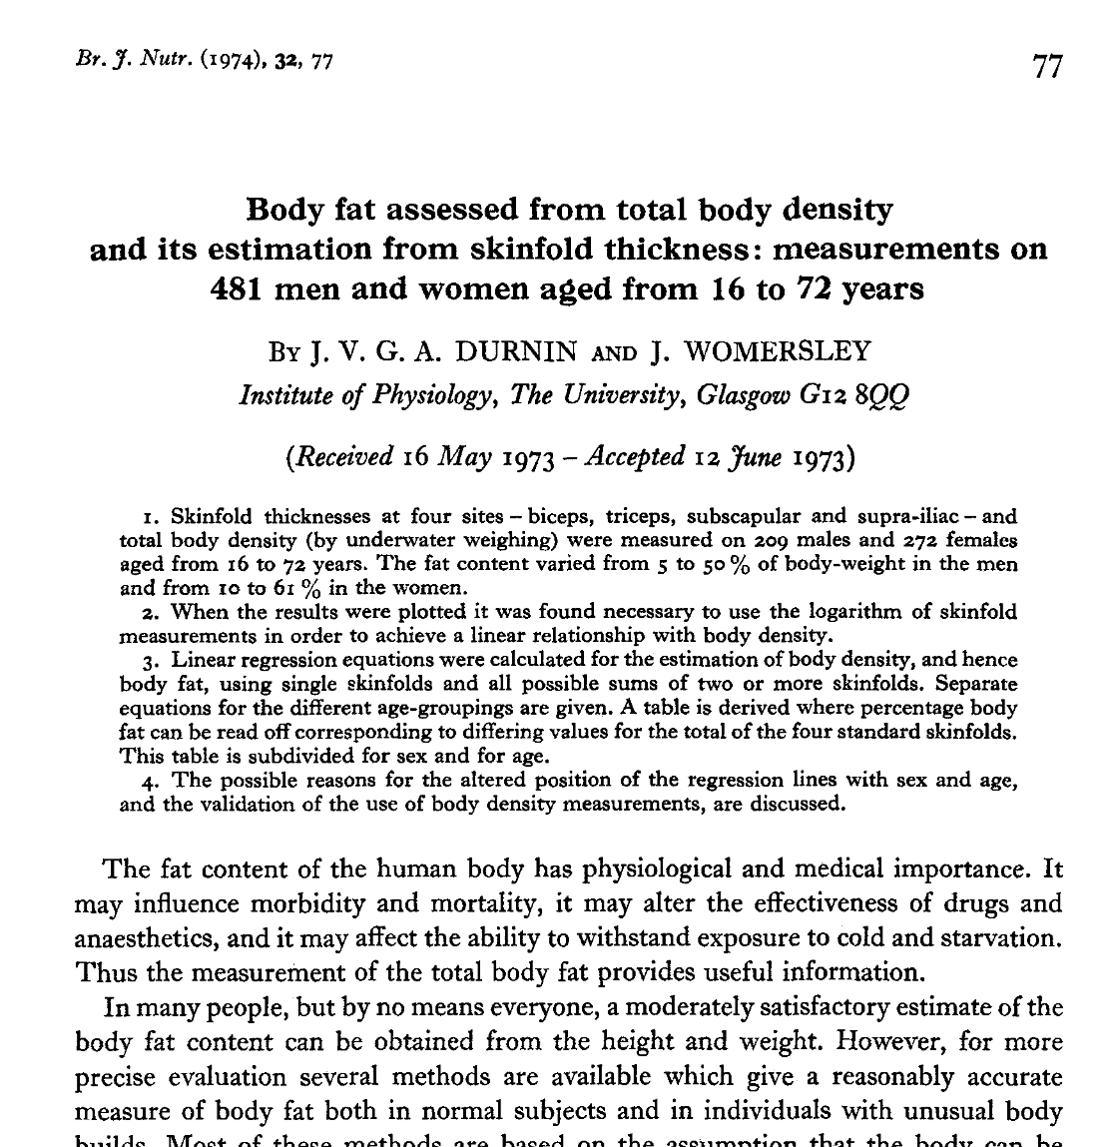
Publication d'origine :
Durnin J. and Womersley J.
Body fat assessed from total body density and its estimation from skinfold thickness: measurements on 481 men and women aged from 16 to 72 Years.
Br J. Nutr., 32(1), pp. 77-97.

Limites :
- valable uniquement pour les personnes âgées entre 16 et 72 ans.
- tranches d'âge déterminées par la publication :
▪ intervalle de 16 à 68 ans pour les femmes
▪ intervalle de 17 à 72 ans pour les hommes

Avantages :
- plis utilisés : mixtes
- plis utilisés représentatifs des zones les plus dangereuses.

Suivi % de MG
 | MG (%)
10/18/2020 | 34
10/25/2020 | 33
11/1/2020 | 34
11/8/2020 | 33
11/15/2020 | 33
11/22/2020 | 32
11/29/2020 | 32
12/6/2020 | 32
12/13/2020 | 31
12/20/2020 | 30
12/27/2020 | 30
1/3/2021 | 30
1/10/2021 | 29
1/17/2021 | 28
1/24/2021 | 0
1/31/2021 | 0
2/7/2021 | 0
2/14/2021 | 0
2/21/2021 | 0
2/28/2021 | 0
3/7/2021 | 0
3/14/2021 | 0
3/21/2021 | 0
3/28/2021 | 0
4/4/2021 | 0
4/11/2021 | 0
4/18/2021 | 0
4/25/2021 | 0
5/2/2021 | 0
5/9/2021 | 0
5/16/2021 | 0
5/23/2021 | 0
5/30/2021 | 0
6/6/2021 | 0
6/13/2021 | 0
6/20/2021 | 0
6/27/2021 | 0
7/4/2021 | 0
7/11/2021 | 0
7/18/2021 | 0
7/25/2021 | 0
8/1/2021 | 0
8/8/2021 | 0
8/15/2021 | 0
8/22/2021 | 0
8/29/2021 | 0
9/5/2021 | 0
9/12/2021 | 0
9/19/2021 | 0

Evolution de Poids, MG et MSG (
Evolution Poids, MG, MSG (kg)
 | MG (kg) | Poids (kg) | MSG (kg)
10/18/2020 | 25 | 75 | 50
10/25/2020 | 24 | 74.8 | 50
11/1/2020 | 25 | 74.5 | 49
11/8/2020 | 25 | 74 | 49
11/15/2020 | 24 | 74 | 50
11/22/2020 | 24 | 73.8 | 50
11/29/2020 | 24 | 74.2 | 50
12/6/2020 | 24 | 74.4 | 51
12/13/2020 | 23 | 74.1 | 51
12/20/2020 | 22 | 73.7 | 52
12/27/2020 | 22 | 73.4 | 51
1/3/2021 | 22 | 73.2 | 51
1/10/2021 | 21 | 72.8 | 52
1/17/2021 | 20 | 72.6 | 52
1/24/2021 | 0 | 0 | 0
1/31/2021 | 0 | 0 | 0
2/7/2021 | 0 | 0 | 0
2/14/2021 | 0 | 0 | 0
2/21/2021 | 0 | 0 | 0
2/28/2021 | 0 | 0 | 0
3/7/2021 | 0 | 0 | 0
3/14/2021 | 0 | 0 | 0
3/21/2021 | 0 | 0 | 0
3/28/2021 | 0 | 0 | 0
4/4/2021 | 0 | 0 | 0
4/11/2021 | 0 | 0 | 0
4/18/2021 | 0 | 0 | 0
4/25/2021 | 0 | 0 | 0
5/2/2021 | 0 | 0 | 0
5/9/2021 | 0 | 0 | 0
5/16/2021 | 0 | 0 | 0
5/23/2021 | 0 | 0 | 0
5/30/2021 | 0 | 0 | 0
6/6/2021 | 0 | 0 | 0
6/13/2021 | 0 | 0 | 0
6/20/2021 | 0 | 0 | 0
6/27/2021 | 0 | 0 | 0
7/4/2021 | 0 | 0 | 0
7/11/2021 | 0 | 0 | 0
7/18/2021 | 0 | 0 | 0
7/25/2021 | 0 | 0 | 0
8/1/2021 | 0 | 0 | 0
8/8/2021 | 0 | 0 | 0
8/15/2021 | 0 | 0 | 0
8/22/2021 | 0 | 0 | 0
8/29/2021 | 0 | 0 | 0
9/5/2021 | 0 | 0 | 0
9/12/2021 | 0 | 0 | 0
9/19/2021 | 0 | 0 | 0

